关系图
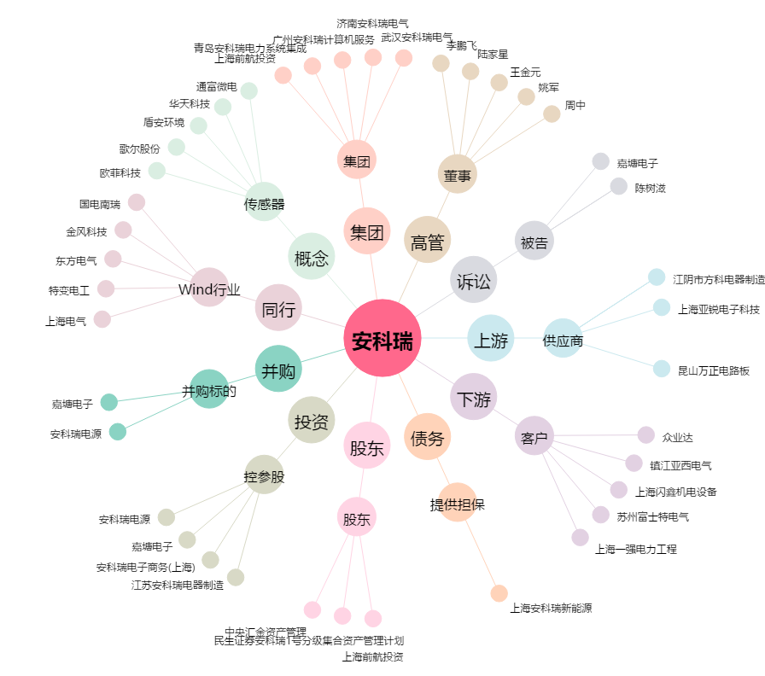
安科瑞[300286.SZ] - 关系概览图

